Додаток №2
 |  |  |  |  |  |  |  |  |  | Додаток №2 до Запиту
Форма цінової пропозиції

(Назва Учасника), надає свою пропозицію щодо участі на місцеву закупівлю наборів для добровільних пожежних команд.
Відомості про підприємство |  |  |  | Повне найменування учасника – суб’єкта господарювання
 |  |  |  | Ідентифікаційний код за ЄДРПОУ або реєстраційний номер облікової картки платника податків
 |  |  |  | Реквізити (адреса - юридична та фактична, телефон, факс, телефон для контактів, e-mail, розрахунковий рахунок)
Відомості про особу (осіб), які уповноважені представляти інтереси Учасника |  |  |  | (Прізвище, ім’я, по батькові, посада, контактний телефон).

№ п/п | Технічні характеристики та опис |  |  |  |  |  |  | Кількість в 1 наборі | ОВ | Ціна, за одиницю, (з урахуванням всіх податків і зборів) * | Вартість, грн., (з урахуванням всіх податків і зборів) *

 | Запит** |  |  |  | Пропозиція
 | Назва | Приклад візуалізації | Характеристики | Вимоги щодо якості (Сертифікати якості, декларації про відповідність, протоколи випробувань, які додаються до товару) | Назва (вказати модель (торгову марку) | Візуалізація | Характеристики (вказати виробника, параметри та характеристики продукції) | Запит
1 | Комплект діелектричний (гумові рукавиці, боти, килимок) | 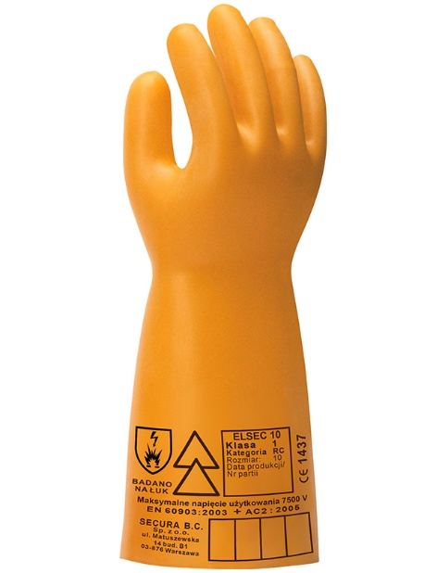 | Технічні вимоги до діелектричних захисних рукавичок Рукавички призначені для захисту рук працівників від ураження електричним струмом під час роботи в електроустановках напругою до 10 кВ. Матеріал: Виготовлені з високоякісного латексу або еквівалентного еластомеру, який забезпечує необхідну гнучкість, діелектричну міцність та стійкість до старіння.Без внутрішньої бавовняної підкладки. Конструктивні особливості: П’ятипала форма для зручності користування. Поверхня гладка, без дефектів, що знижують електричну міцність. Клас захисту: 1 клас (випробувальна напруга — 10 кВ). Рівень захисту від ураження струмом: не менше ніж 7 500 В (робоча напруга). Категорія: RC — стійкість до озону, низьких температур і механічного впливу. Довжина рукавичок: не менше 360 мм. Рукавички повинні відповідати вимогам чинних національних або міжнародних стандартів (наприклад, ДСТУ EN 60903:2019, IEC 60903 або еквівалент). | 1. Копія сертифікату про експертизу зразка, завірена належним чином, на відповідність вимогам Технічного регламенту засобів індивідуального захисту постанови Кабінету Міністрів України від 21 серпня 2019 р. № 771 “Про затвердження Технічного регламенту засобів індивідуального захисту” та державним стандартам України: a) ДСТУ EN 531:2005 |  |  |  | 1 | комплект |  | 0.00
 |  | 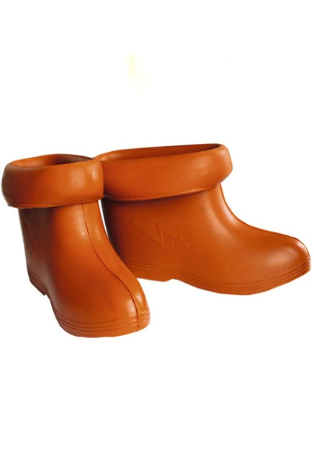 | Технічні вимоги до діелектричних ботів Матеріал:Виготовлені з гумової суміші спеціальних характеристик, що забезпечує високу електричну міцність, еластичність і зносостійкість. Конструктивні особливості: Метод виготовлення — формовий; Висота ботів — не менше 160 мм; Верхня частина має відвороти; Підошва рифлена, антиковзна; Вага пари — не більше 2,75 кг; Рекомендований розмір №330 відповідає 43–44 розміру ноги (у взутті); Поверхня без тріщин, розривів та деформацій. Електричні характеристики: Випробувальна напруга — 20 кВ; Тривалість випробування — 2 хвилини; Струм витоку при випробуванні — не більше 10 мА; Боти повинні мати сертифікат або свідоцтво про проведення електричних випробувань. Умови експлуатації: Діапазон робочих температур — від –30°C до +50°C. Боти призначені для додаткового захисту працівників від ураження електричним струмом під час роботи в електроустановках напругою понад 1 кВ у закритих приміщеннях або на відкритому повітрі за відсутності атмосферних опадів. Перед використанням боти мають бути візуально оглянуті для перевірки цілісності та відсутності дефектів. Боти повинні відповідати вимогам чинних національних або міжнародних стандартів, зокрема: ДСТУ EN 50321-1:2020 або IEC 50321-1:2018 (або еквівалент).

 |  | 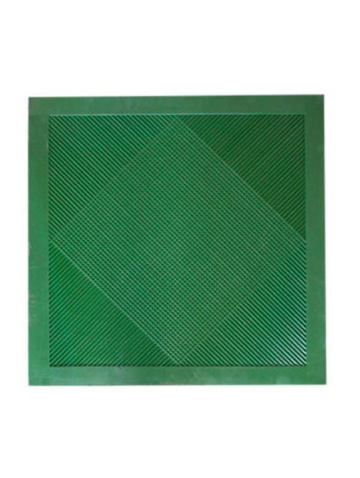 | Технічні вимоги до діелектричного килимка Матеріал: Спеціальна електроізоляційна гума з підвищеною електричною міцністю та зносостійкістю. Конструктивні характеристики: Розміри килимка: 750 × 750 × 6 мм; Поверхня: рифлена (структура “стільники”), що забезпечує максимальні протиковзкі властивості; Колір: чорний або темно-сірий (допускається інший колір за умови відповідності характеристикам). Електричні характеристики: Електрична міцність гуми: не менше 10 кВ/мм; Витримує випробувальну напругу: 20 кВ змінного струму частотою 50 Гц; Допустимий струм витоку: не більше 160 мА/м². Умови експлуатації: Призначений для використання у закритих електроустановках, а також на відкритому повітрі при відсутності опадів; Повинен бути еластичним, без тріщин, розривів або деформацій; Робочий температурний діапазон: від –30°C до +50°C. Килимок діелектричний призначений для додаткового захисту працівників від ураження електричним струмом під час роботи в електроустановках напругою понад 1000 В, за винятком особливо сирих приміщень, а також у відкритих електроустановках у вологу погоду. Має відповідати вимогам ДСТУ EN 61111:2016 або IEC 61111:2009 (або еквіваленту).

2 | Підкасник пожежний | 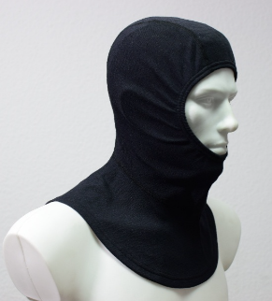 | Характеристики матеріалів та вимоги до дизайну (EN 1149-5:2008, IDT). Показники якості трикотажного полотна: Стійкість до пілінгу — не більше 5 пілей на 100 см². Тип переплетення — ластик 1+1. Кількість петельних рядків — не менше 200 петель на 10 см. Кількість петельних стовпчиків — не менше 250 петель на 10 см. Обмежене поширення полум’я — зразок не повинен давати палаючих або розплавлених фрагментів; полум’я не повинно досягати боків чи верхнього краю проби; не повинно утворюватися дір; тривалість залишкового тління не має перевищувати 2 секунди; тривалість залишкового горіння не має перевищувати 2 секунди. Теплостійкість — за температури (300 ± 5) °C протягом 5 хвилин зразок не повинен обвуглюватись, руйнуватися або займатися, а також не повинен давати усадку більше ніж на 5 % у напрямку вздовж і поперек волокон. Ступінь стійкості пофарбування до прання при температурі 60 °C (№ 3) — не менше 5 балів. Ступінь стійкості пофарбування до сухого тертя — не менше 5 балів. Ступінь стійкості пофарбування до поту — не менше 5 балів. Вміст формальдегіду — не більше 50 мкг/г. Показники якості пакета матеріалів: Теплопередача полум’я — не менше HTI₄₂ = 15,0 с; HTI₄₂–₁₂ = 4,0 с. Теплопередача випромінювання за густини теплового потоку 20 кВт/м² — не менше RHTI₄₂ = 25,0 с; RHTI₄₂–₁₂ = 4,0 с. Зміна лінійних розмірів після прання та сушіння — зразок не повинен давати усадку більше ніж на 5 % у напрямку вздовж і поперек волокон. 1. Технічного регламенту засобів індивідуального захисту (постанова Кабінету Міністрів України від 21 серпня 2019 р. № 771) та пройти відповідні процедури оцінки відповідності з урахуванням категорії ризиків, від яких засіб індивідуального захисту призначений захищати користувача. 2. ДСТУ EN 13911:2015 Захисний одяг для пожежників. Вимоги та методи випробування протипожежних капюшонів для пожежників (EN 13911:2004, IDT). 3. ДСТУ EN 1149-5:2015 Одяг захисний. Електростатичні властивості. | 1. Копія сертифікату про експертизу зразка, завірена належним чином, на відповідність вимогам Технічного регламенту засобів індивідуального захисту постанови Кабінету Міністрів України від 21 серпня 2019 р. № 771 “Про затвердження Технічного регламенту засобів індивідуального захисту” та державним стандартам України: a) ДСТУ EN 531:2005 |  |  |  | 5 | шт |  | 0.00

3 | Одяг пожежника захисний | 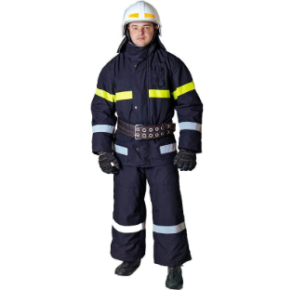 | Костюм виготовляється із таких шарів матеріалів: термостійкого; водотривкого; теплоізоляційного; підкладкового. Матеріал термостійкого шару: бавовняна тканина з вогнезахисним просоченням, поверхневою густиною не менше 220 г/м2. Водотривкий шар: виготовлений із синтетичних ПУ волокон поверхневою густиною не менше 50г/м2. Теплоізоляційний шар: виготовляється із нетканого матеріалу поверхневою густиною не менше 200г/м2. Підкладковий шар: тканина з вмістом бавовни – не менше 65%, поверхневою густиною не менше 150г/м2. Конструкція костюма: Костюм складається з куртки з теплоізоляційною нез'ємною підкладкою та напівкомбінезону. Особливості: - можливість одягання виробу без знімання захисного взуття;наявність захисних накладок з матеріалу термостійкого шару в ділянці ліктів та колін з виточками ; - наявність сигнальних смуг зі світловідбивного матеріалу; - напівкомбінезон з поясом, який може регулюватися за розміром. | 1. Копія сертифікату про експертизу зразка, завірена належним чином, на відповідність вимогам Технічного регламенту засобів індивідуального захисту постанови Кабінету Міністрів України від 21 серпня 2019 р. № 771 “Про затвердження Технічного регламенту засобів індивідуального захисту” та державним стандартам України: a) ДСТУ EN 531:2005 2. Декларація про відповідність засобу індивідуального захисту вимогам Технічного регламенту засобів індивідуального захисту постанови Кабінету Міністрів України від 21 серпня 2019 р. № 771 “Про затвердження Технічного регламенту засобів індивідуального захисту” та державним стандартам України: a) ДСТУ EN 531 :2005; 3. Протокол випробувань на тканину термостійкого шару на відповідність вимогам Характеристики тканини термостійкого шару; 4. Паспорт якості товару від виробника з зазначенням відповідного (-их) ДСТУ. |  |  |  | 5 | шт. |  | 0.00
4 | Рукавички захисні для пожежників | 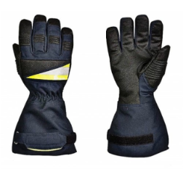 | Матеріал рукавичок: виготовлений з міцного матеріалу, основою якого є коров'ячий спилок (гатунок АВ). Підкладка долонної частини: термостійкій фліс, підкладка рукавичок бавовняний матеріал з вогнестійкою пропиткою. Розмір: 7, 8, 9. Особливості: долонна та тильна частини посилені спілком; всі шви прошиті нитками KEVLAR®. | 1. Копія сертифікату про експертизу зразка, завірена належним чином, на відповідність: a) ДСТУ EN 420:2003 + A1:2009 – Захисні рукавички – Загальні вимоги і методи випробувань; b) Спритність відповідно до ДСТУ EN ISO 21420:2020 – рівень ефективності 4 (значення від 1 до 5); c) ДСТУ EN 388:2016 (3133) – Захисні рукавички від механічних травм; d) ДСТУ EN 407:2004 (413x4x) – Захисні рукавички від термічних травм, полум'я, бризок розплавленого металу. 2. Паспорт якості товару від виробника з зазначенням відповідного (-их) ДСТУ. |  |  |  | 5 | пар |  | 0.00
5 | Каска пожежна | 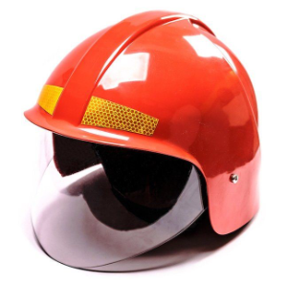 | Матеріал каски: ударо- та вогнестійкий полікрбонат (або інший відповідний матеріал). Каска повинна складатися з оболонки, енергопоглинальної та утримувальної систем, захисної лицьової маски, водозахисної пелерини. Оболонку каски: суцільна або складена, без внутрішніх ребер. Зовнішня поверхня оболонки повинна бути гладкою, без тріщин і пухирів, не мати отворів, крім передбачених виробником для монтажу енергопоглинальної системи, краї та крайки мають бути затуплені. Каска не повинна мати гострих кінців або виступів частин, що можуть призвести до травмування пожежника. Внутрішнє оснащення: регулюється для поліпшення комфортності носіння та підвищення ефективності каски. Повинна бути передбачена зміна розмірів в діапазоні від 54 до 64см. Каска має бути обладнана підборідним ременем з швидкознімним фастексом. Каска не повинна створювати перешкод для носіння пристрою для дихання (повна маска) та повинна забезпечувати змогу її використання з усіма видами спеціального захисного одягу пожежників, в тому числі тепловідбивними та термозахисними костюмами. Пелерина: виготовлена зі шкіри товщиною не менше 1,5мм. Колір Каски: червоний або білий. Захисне скло: виконано з вогнезахисного матеріалу товщиною не менше 3 мм. Захисна лицьова маска має закривати обличчя та забиратися всередину Каски. Кріплення захисної лицьової маски не повинно допускати самовільне або випадкове його від’єднання її (маски) від Каски. Кріплення лицьової захисної маски повинно давати змогу однією рукою легко опускати, піднімати або встановлювати її (маску) у вибраному положенні. Комплектація: паспорт, інструкція з експлуатації та індивідуальна сумку для зберігання. Особливості: з світловідбивними смугами. Термін служби: Середній термін служби не менше 5 років. Гарантійний термін експлуатації: 18 місяців з моменту введення її в експлуатацію, але не більше 24 місяців з моменту її виготовлення. Маркування: Маркування має бути таким, яке користувач може легко побачити без розбирання каски і зняття до | 1 Копія сертифікату про експертизу зразка, завірена належним чином, на відповідність вимогам Технічного регламенту засобів індивідуального захисту постанови Кабінету Міністрів України від 21 серпня 2019 р. № 771 “Про затвердження Технічного регламенту засобів індивідуального захисту”; 2. Копія сертифікату про експертизу зразка, завірена належним чином, на відповідність ДСТУ EN 443:2017 «Засоби індивідуального захисту голови. Каски пожежні» (EN 443:2008, IDT) тип В); 3. Декларація про відповідність згідно з додатком до постанови Кабінету Міністрів України від 21 серпня 2019 р. № 771 “Про затвердження Технічного регламенту засобів індивідуального захисту” (Модуль С2), яка повинна містити посилання на Сертифікат експертизи зразка, завірена належним чином учасником та з обов’язковим зазначенням типу каски B; 4. Технічний опис, який повинен містити детальний опис моделі з врахуванням Технічних вимог, зображення виробу та всіх конструктивних елементів; 5. Паспорт якості товару з зазначенням відповідного (-их) ДСТУ. |  |  |  | 5 | шт |  | 0.00

6 | Пояс пожежний з карабіном | 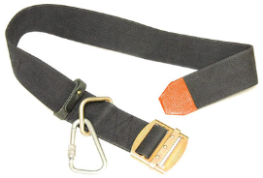 | Пожежний рятувальний пояс (FRB) призначений для: забезпечення безпеки пожежників під час роботи на висоті; рятування людей та саморятування пожежників під час гасіння пожеж; проведення пріоритетних аварійно-рятувальних операцій; перенесення пожежного інструменту (сокир, карабінів тощо). Виріб повинен відповідати вимогам охорони праці та технічним стандартам і бути сертифікованим в Україні. Основні технічні характеристики: Тип: пожежний рятувальний пояс (FRB) Призначення: для безпеки, рятування, перенесення інструментів Вага: не більше 1 кг Ширина пояса: 80-90 мм Стійкість до випробувального статичного навантаження 3,92 кН (400 кгс) протягом 300 с - стабільна; Переміщення ременя в пряжці під час випробування статичним навантаженням 3,92 кН (400 кгс), не більше, мм - 5; Подовження ременя під статичним навантаженням 3,92 кН (400 кгс), не більше, мм - 90; Стійкість до статичного навантаження 11,25 кН (1147 кгс) протягом 60 с - стабільна; Стійкість до динамічного навантаження - стабільна; Стійкість ременя до температури 200 °C, протягом (180±2) с - стабільна; Стійкість ременя до теплового випромінювання інтенсивністю 7 кВт м-2 протягом (180±2) с - стабільна; Стійкість до води протягом 4+0,4 години - стабільна; Стійкість до впливу поверхнево-активних речовин (ПАР) протягом 4+0,4 години - стабільна; Стійкість матеріалу ременя до впливу відкритого полум'я протягом не менше 15 секунд; Стійкість до впливу максимальних робочих температур - стабільна. Розміри ременів повинні відповідати: № 1 — обхват талії 800-1070 мм; № 2 — обхват талії 900-1170 мм; № 3 — обхват талії 1050-1320 мм; № 4 — обхват талії 1150-1420 мм; Кожен пояс повинен бути маркований наступною інформацією: торгова марка або назва виробника, код пояса, особистий серійний номер, місяць і рік виготовлення, а також інша інформація відповідно до постанови Кабінету Міністрів України № 771 від 21 серпня 2019 року та ДСТУ 4262:2003, «Пожежно-рятувальні пояси. Загальні технічні вимоги та методи випробувань» ПР | 1. Копія сертифікату про експертизу зразка, завірена належним чином, на відповідність вимогам Технічного регламенту засобів індивідуального захисту постанови Кабінету Міністрів України від 21 серпня 2019 р. № 771 “Про затвердження Технічного регламенту засобів індивідуального захисту” та державним стандартам України: a) ДСТУ EN 531:2005 |  |  |  | 1 | комплект |  | 0.00

7 | Листівка зі складом набору | 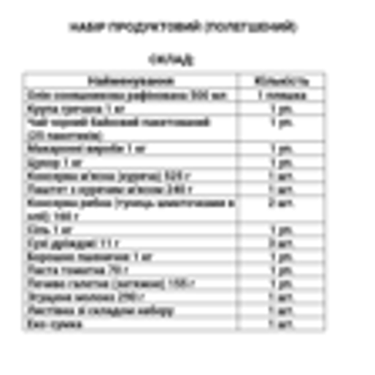 | Тип виробу: листівка зі складом набору; Розмір: А4 Матеріал: папір офісний; Щільність:80 г/м2 Особливості: Кожна коробка має містити супровідний пакувальний лист формату А4 із зазначенням повного переліку товарів, що входять до складу відповідного набору. | - |  |  |  | 1 | шт. |  | 0.00
8 | Коробка |  | Колір: Біла коробка чотириклапанна з п’ятишарового гофрокартону Щільність: 580 г/м2 ; Розмір коробки: підбирається відповідно до наповнення набору. Особливості: Усі одиниці товару, за винятком пожежної каски, повинні бути індивідуально упаковані в поліетиленову плівку та складені в одну коробку відповідно до складу набору. Пожежна каска має бути упакована в оригінальну заводську упаковку виробника, що забезпечує її захист від механічних пошкоджень та деформації. (один набір — одна коробка) | - |  |  |  | 1 | шт. |  | 0.00
Всього вартість 1 набору, грн* |  |  |  |  |  |  |  |  |  | 0.00
Всього вартість 20 наборів, грн* |  |  |  |  |  |  |  |  |  | 0.00
* Товариство Червоного Хреста України є громадською неприбутковою організацією і просить надати максимальні знижки на товар, вказаний у ціновій пропозиції.
** Закупівля відбувається одним лотом
Примітка: вартість одиниці продукції та загальну вартість пропозиції потрібно заповнювати у гривнях, зазначаючи цифрове значення, яке має не більше двох знаків після коми.
Увага! Додаткові вимоги |  | 1. Вартість доставки, розвантаження та завантаження товару та пакування мають бути включеними у вартість набору. 2. Товар має бути упаковано таким чином, щоб унеможливити його втрату цілісності та функціональних властивостей під час транспортування до місця поставки та його розвантажування. 3. Постачальник повинен вказати торгові марки продукції, надати фото запропанованих товарів та сертифікати якості на них. 4. Кожна партія товару повинна супроводжуватись такими документами, як технічний паспорт на кінцевий товар, інструкція з експлуатації, гарантійний лист та вимог щодо якості згідно Додатку 2 до Запиту. 5. Переможець закупівлі зобов'язаний поставити продукцію у відповідності до поданої ним цінової пропозиції без внесення додаткових змін. У разі виникнення будь-яких змін щодо складу набору (зміни ТМ та інше), обов'язково повідомити про це ініціатора закупівлі. 6. У разі виявлення неякісного товару або такого, що не відповідає умовам договору, учасник-переможець зобов’язаний замінити неякісний товар протягом 5 робочих днів з моменту виявлення неякісного товару на якісний без будь-якої додаткової оплати з боку замовника. 7.Усі одиниці товару, за винятком пожежної каски, повинні бути індивідуально упаковані в поліетиленову плівку та складені в одну коробку відповідно до складу набору. Пожежна каска має бути упакована в оригінальну заводську упаковку виробника, що забезпечує її захист від механічних пошкоджень та деформації. 8.Набори повинні бути сформовані та фасовані у короби з розрахунку: один набір — одна коробка. Кожна коробка має містити супровідний пакувальний лист формату А4 із зазначенням повного переліку товарів, що входять до складу відповідного набору. 9. Поставка товару має бути здійснена не пізніше 30 квітня 2026 року.
Умови оплати: _________________ (прописати)
Термін доставки товару з моменту укладення договору: ______________ (календарних днів, прописати)
Ми погоджуємось, що всі витрати, пов’язані з доставкою товару, завантажувально-розвантажувальними роботами, здійснюються за рахунок Постачальника відповідно до розподілу, вказаного у Додатку №3.
Ми ознайомлені та погоджуємося з Умовами типового Договору ТЧХУ (Додаток №4 до Запиту).
Ми погоджуємося з умовами, що Замовник має право розділити дану закупівлю між декількома постачальниками за умови наявності більш вигідних умов на різні позиції.
Ми погоджуємося з умовами, що Ви можете відхилити нашу чи всі надані пропозиції, та розуміємо, що Ви не обмежені у прийнятті будь-якої іншої пропозиції з більш вигідними для Вас умовами.
Ми погоджуємось зафіксувати цінову пропозицію протягом 90 днів календарних днів з моменту подачі
Подаючи свою пропозицію ми підтверджуємо повну комплектацію та відповідність умовам зазначеним в Запиті.
Учасники повинні надсилати цінові пропозиції з підписом і печаткою (за наявності).

 |  |  | Керівник організації/ФОП:____________________________ ( ____________________)
 |  |  | МП підпис ПІБ

